Bug Report
Bug ID | Tapılma tarixi | Ticket (GRAD-) | Endpoint / Modul | Başlıq | Severity | Priority | Addımlar (Steps to reproduce) | Gözlənilən nəticə | Faktiki nəticə | Status | Aşkar edən | Qeyd | Sübut
BUG-01 | 2026-10-09 13:09 | GRAD-302 / AC-6 | POST /bill-payments | Idempotency-Key olmayan sorğuya arabir 400 əvəzinə 500 Internal Server Error qaytarılır; cavab {error, code} formatına uymur | Medium | Medium | 1) POST /auth/login (user1@test.com / User1234) → token 2) POST /bill-payments, header: Authorization: Bearer <token>, Content-Type: application/json, Idempotency-Key header-i GÖNDƏRİLMİR Body: {"cardId":"vcd_fake","billerId":"citynet","subscriberNo":"CN123456","amount":50} 3) Cavabın status kodunu və body-sini yoxla (Avtomat: BillPaymentTest.scenario72_noIdempotencyKeyHeader_returns400) | 400; body: {"error": "...", "code": "IDEMPOTENCY_KEY_REQUIRED"} (AC-6; validasiya ardıcıllığında Idempotency-Key auth-dan sonra 2-ci yoxlamadır) | 500 Internal Server Error; body: {"error": "Server xətası", "detail": "Internal error in Durable Object storage caused object to be reset; reference = fbrjtvmt3plqkkl169g3fq5n"} — "code" sahəsi yoxdur (JSON schema yoxlaması da fail oldu) | Open | Ilaha (RestAssured + TestNG regression icrası) | Intermittent: 7 tam icradan (1029 test icrası) yalnız 1-də baş verdi; sonrakı 2 icrada eyni test keçdi. Sübut: Allure nəticəsi (target/allure-results), CF-RAY: a47c3e80cec2e97c-GYD. Risk: server daxili xətası (Cloudflare Durable Object reset) zamanı müştəri düzgün xəta kodu almır; 500 cavabı error formatı müqaviləsini pozur | Allure: "Allure Report (API)" sheet-i — 09.10.2026 13:09 icrası, Failed nəticə və 500 cavab body-si (sətir 41 və 50).
BUG-02 | 2026-10-09 16:17 | UI — TC-BAG-07 | asos.com checkout (secure.asos.com/us/) — Promo/Student code; sorğu: PUT /api/commerce/bag/v4/bags/{bagId}/discounts?expand=... | SQL formatlı promo kod Akamai WAF tərəfindən bloklanır (403), lakin istifadəçiyə "bir dəqiqə sonra yenidən cəhd edin" kimi yanıltıcı müvəqqəti xəta mesajı göstərilir | Low | Low | 1) Adi Chrome-da asos.com/us açıb məhsulu çantaya əlavə et 2) Checkout-a keç (login olunmuş istifadəçi) 3) "Promo/Student code or vouchers" bölməsini aç 4) Promo kod sahəsinə ' OR '1'='1` yaz 5) "Apply code" bas 6) DevTools → Network (Fetch/XHR, Preserve log) → "discounts?expand=..." sorğusunun Status/Response-unu yoxla 7) Müqayisə: eyni addımları adi səhv kodla (TEST123) təkrarla | Kod mövcud olmayan kod kimi rədd edilir (TC-BAG-06-dakı kimi: "Oops! The code you entered doesn't exist. Please check and try again."), checkout normal işləməyə davam edir, cəm dəyişmir | İcra 1 (09.10.2026 16:17): "Sorry, we are unable to apply this promo code right now. Give us a minute and try again." mesajı; həmçinin "OOPS! We're having problems connecting to some checkout services" / "CONNECTING..." pərdəsi göstərildi. Cəm dəyişmədi ($69.99), script icra olunmadı. İcra 2 (12.10.2026 09:35, DevTools Network): PUT .../discounts sorğusu → 403; Server: AkamaiGhost, Content-Type: text/html, body: "Access Denied" (Reference #18.3d17655f.1791783313.45f26bb1). Ekranda yenə eyni "Give us a minute and try again" mesajı. Müqayisə (12.10.2026 09:38): TEST123 → eyni sorğu 400 qaytarır, ekranda "Oops! The code you entered doesn't exist. Please check and try again." | Open | Ilaha (manual icra, Google Chrome) | KÖK SƏBƏB (12.10.2026 DevTools ilə təsdiqləndi): SQL formatlı input-u ASOS tətbiqi deyil, Akamai WAF (edge) bloklayır — 403 "Access Denied", sorğu tətbiqə çatmır. Təhlükəsizlik baxımından bu DÜZGÜN davranışdır (SRCH-09-dakı WAF davranışı ilə eyni). Problem yalnız frontend-in xəta emalındadır: 403-ü müvəqqəti xəta kimi göstərir və "bir dəqiqə sonra yenidən cəhd et" deyir, halbuki təkrar cəhd həmişə eyni nəticəni verəcək (adi səhv kod üçün isə 400 → düzgün "kod mövcud deyil" mesajı). Ona görə Severity Medium → Low endirildi (data sızması, script icrası, cəm dəyişikliyi yoxdur; yalnız yanıltıcı UX mesajı). Sübut: 09.10 və 12.10 screenshot-ları (şəxsi ünvan məlumatı olduğu üçün paylaşarkən gizlədilməlidir). | 6 screenshot — bu sheet-də aşağıda, sətir 12–194 (Sübut 01–02: 09.10 UI mesajı; 03–05: 12.10 DevTools 403 / AkamaiGhost / Access Denied; 06: TEST123 → 400 müqayisəsi).
BUG-03 | 2026-10-09 ~22:50 | Ümumi qayda — Rate limit (TC-API-GEN-01) | GET /billers (istənilən token tələb edən endpoint) | Rate limit sənədləşdirilmiş həddən artıq sorğu qəbul edir: 10 saniyədə 600 əvəzinə 620–837 sorğu (təkrarlandı 2/2) | Low | Low | 1) POST /auth/login (user1@test.com / User1234) → token 2) Eyni token ilə GET /billers sorğusunu 1000 dəfə, 100 paralel göndər (macOS Terminal): time (seq 1 1000 | xargs -P 100 -I{} curl -s -o /dev/null -w "%{http_code}\n" -H "Authorization: Bearer $TOKEN" https://api.anarabbas.com/billers | sort | uniq -c) 3) Status kodlarının sayını və ümumi müddəti yoxla | Tapşırıq səhifəsindəki qaydaya görə: 10 saniyə ərzində eyni token ilə ən çox 600 sorğu qəbul edilir (600 × 200), qalanları rədd edilir (400 × 429) | İcra 1 (09.10.2026 ~22:50): 1000 sorğu 3.838 s-də → 837 × 200, 163 × 429 (+237). İcra 2 (11.10.2026): 1000 sorğu 3.209 s-də → 620 × 200, 380 × 429 (+20). Hər iki icrada 600-dən çox sorğu qəbul edildi — təkrarlandı 2/2. Əlavə müşahidə: burst bitən kimi (10 s pəncərəsi içində) göndərilən tək sorğu 200 qaytardı (429 gözlənilirdi). | Open | Ilaha (manual icra, Terminal/curl) | Müsbət tərəf: limit mexanizmi var və 429 qaytarır. Problem: hədd dəqiq tətbiq olunmur; artıq qəbul edilən sorğu sayı icradan icraya dəyişir (+237, +20) — səbəb təsdiqlənməyib. 429 cavabının body formatı ({error, code}) yoxlanmayıb: burst-dan sonrakı yoxlama sorğusu 200 qaytardı. | Terminal çıxışı (icra 2, 11.10.2026): $ TOKEN=$(curl -s -X POST https://api.anarabbas.com/auth/login -H "Content-Type: application/json" -d '{"email":"user1@test.com","password":"User1234"}' | sed -E 's/.*"token" *: *"([^"]+)".*/\1/'); echo "$TOKEN" | cut -c1-15 2.17917********* $ time (seq 1 1000 | xargs -P 100 -I{} curl -s -o /dev/null -w "%{http_code}\n" -H "Authorization: Bearer $TOKEN" https://api.anarabbas.com/billers | sort | uniq -c); curl -s -w "\nSTATUS: %{http_code}\n" -H "Authorization: Bearer $TOKEN" https://api.anarabbas.com/billers 620 200 380 429 ( seq 1 1000 | xargs -P 100 -I{} curl -s -o /dev/null -w "%{http_code}\n" -H ) 8.58s user 5.65s system 443% cpu 3.209 total {"total":6,"items":[{"id":"azerisiq", ... 6 biller ...}]} STATUS: 200 Nəticə: 10 saniyəlik pəncərədə 600 əvəzinə 620 sorğu qəbul edildi (+20); burst-dan dərhal sonrakı tək sorğu 200 qaytardı (429 gözlənilirdi). İcra 1 (09.10.2026 ~22:50, eyni əmr): 837 × 200, 163 × 429, 3.838 s total (+237). Qeyd: icra 1-in xam Terminal çıxışı saxlanmayıb — rəqəmlər icra zamanı Test Case Excel-inə (TC-API-GEN-01 "Qeyd / Nüans") yazılıb.

Qeyd (yeniləndi 2026-10-09): 2026-10-08/09 tarixlərində RestAssured + TestNG dəsti 7 dəfə tam icra olundu (1029 test icrası, 1026 passed). 1 API defekti tapıldı — BUG-01 (intermittent 500, GRAD-302 AC-6). 2 'broken' nəticə (Connection reset) gecə icrası zamanı şəbəkə kəsintisindən idi, API defekti deyil — Excel-dəki 'Allure Report (API)' sheet-ində təhlil olunub. 2026-10-06 icrasındakı 6 uğursuz nəticə test kodu defekti idi (bug-report/GRAD-BugReport-and-Gaps.xlsx → 'Test Kodu Defektləri' vərəqi). Test gap-ları həmin faylın 'Test Gaps & Risks' vərəqindədir. UI tərəfində 1 defekt tapıldı — BUG-02 (checkout promo kod sahəsi, TC-BAG-07). API: BUG-03 (rate limit həddi, Low). Yenilənmə 11–12.10.2026: TC-A11Y-06 üzrə başlıq iyerarxiyası bug-ı (H2 başlıqlarının H1-dən əvvəl gəlməsi) geri götürüldü — WCAG 1.3.1 H1-in birinci gəlməsini tələb etmir, bu best-practice müşahidəsidir və TC-A11Y-06-nın "Qeyd / Nüans" sütununda saxlanılıb. Bug nömrələri ardıcıllaşdırıldı: rate limit bug-ı BUG-04 → BUG-03 (12.10.2026). Aktiv bug-lar: BUG-01 (API), BUG-02 (UI), BUG-03 (API).

BUG-02 — Sübut (screenshot-lar). Şəxsi məlumatlar (çatdırılma ünvanı, bag ID) qara ilə gizlədilib.

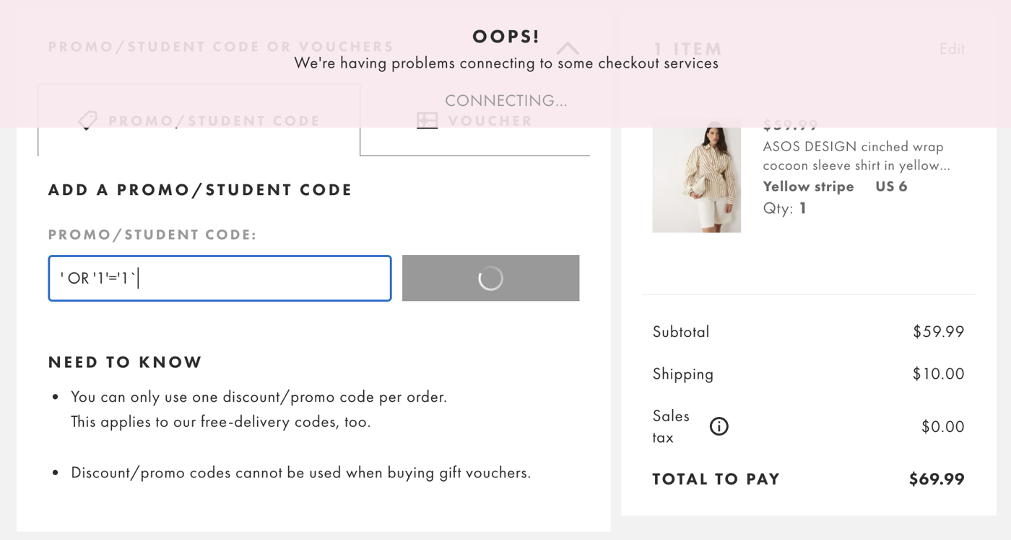
Sübut 01: 09.10.2026 16:17 — SQL formatlı kod tətbiq edilərkən "OOPS! We're having problems connecting to some checkout services / CONNECTING..." pərdəsi

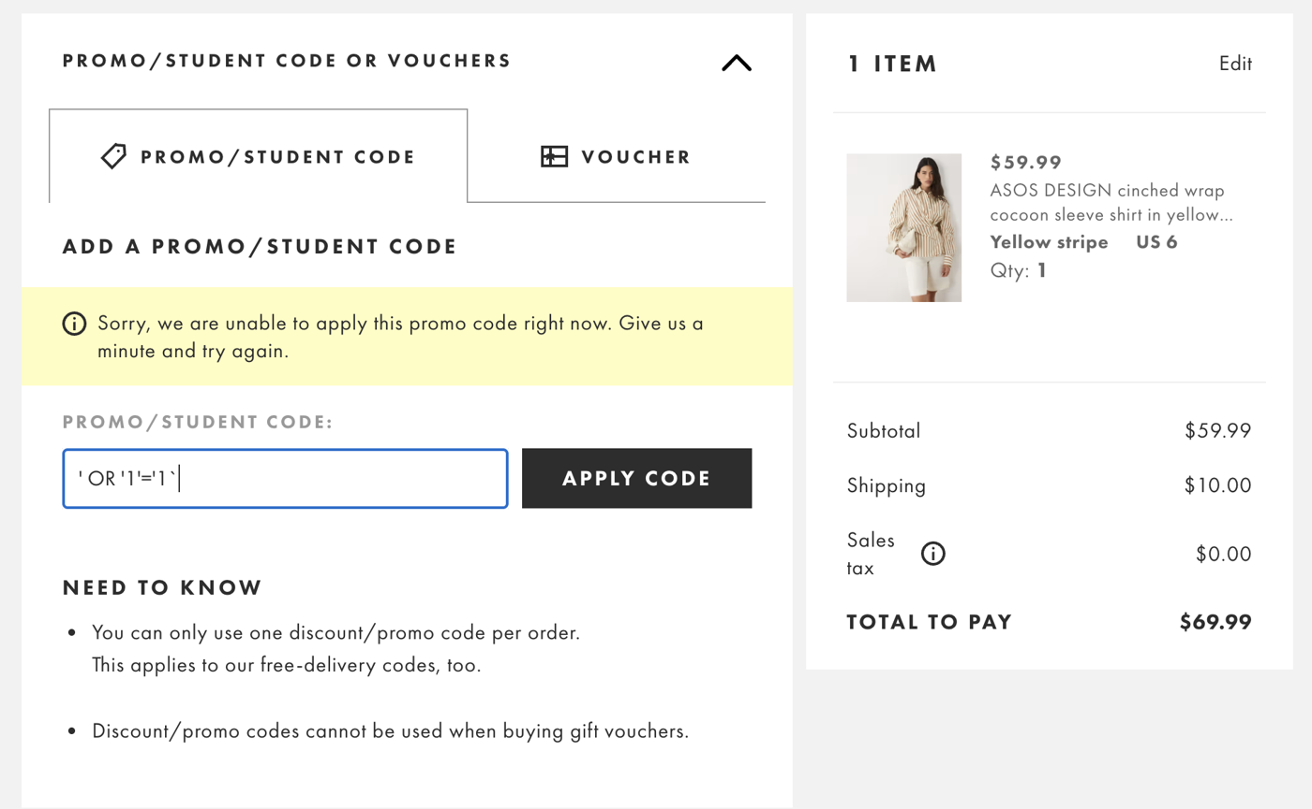
Sübut 02: 09.10.2026 16:17 — Nəticə: "Sorry, we are unable to apply this promo code right now. Give us a minute and try again." (yanıltıcı müvəqqəti xəta mesajı)

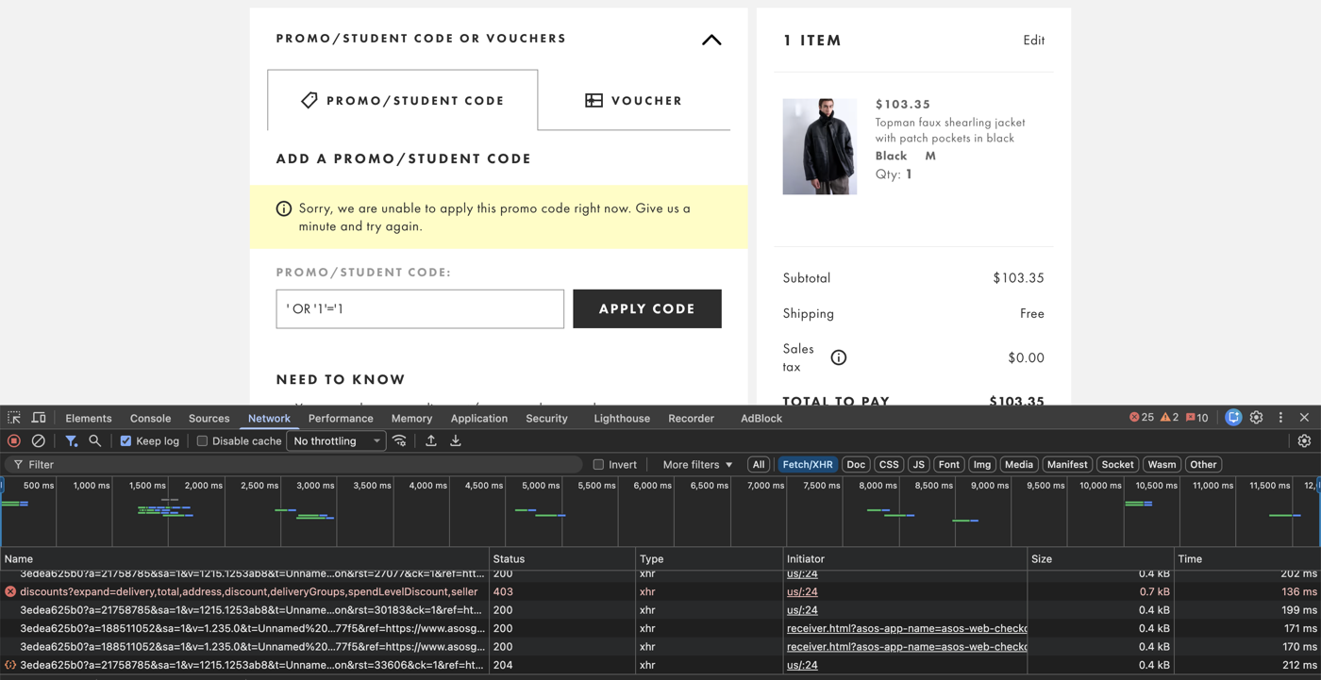
Sübut 03: 12.10.2026 09:35 — DevTools Network: PUT discounts?expand=... sorğusu → 403

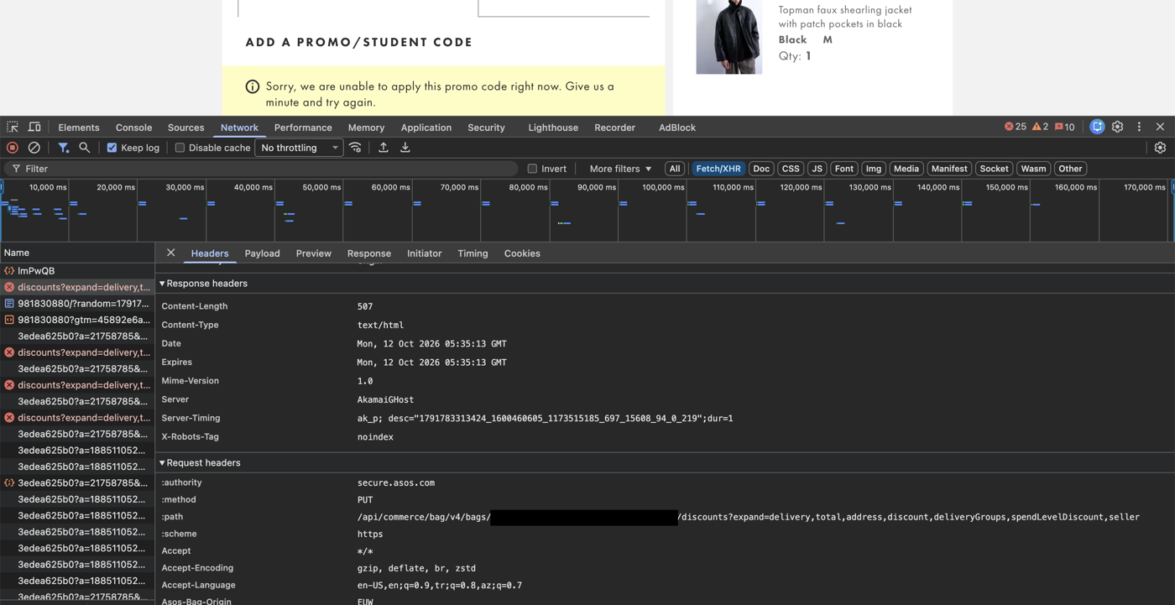
Sübut 04: 12.10.2026 09:37 — Headers: Server: AkamaiGhost, Content-Type: text/html, :method PUT, :path /api/commerce/bag/v4/bags/{bagId}/discounts

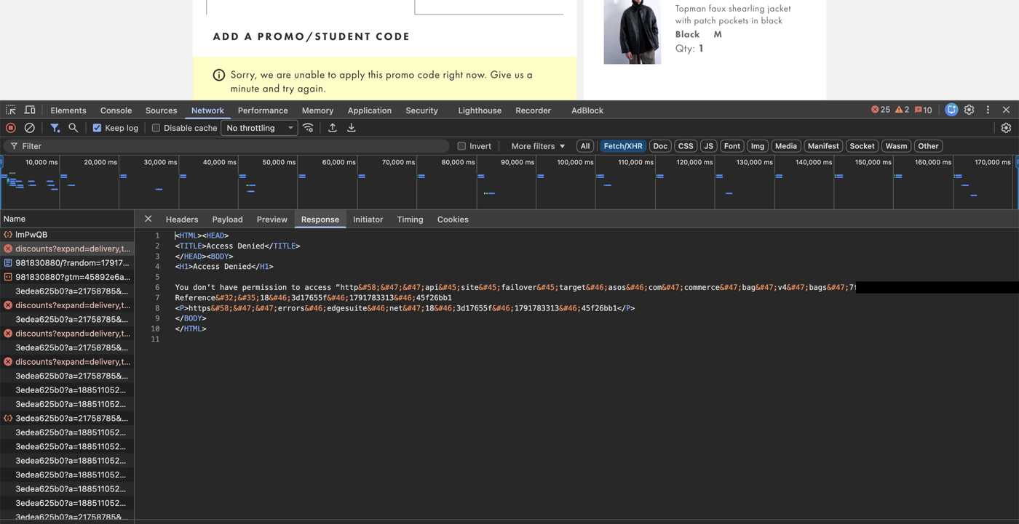
Sübut 05: 12.10.2026 09:37 — Response: Akamai "Access Denied" HTML (Reference #18.3d17655f.1791783313.45f26bb1) — sorğu WAF-da bloklanıb

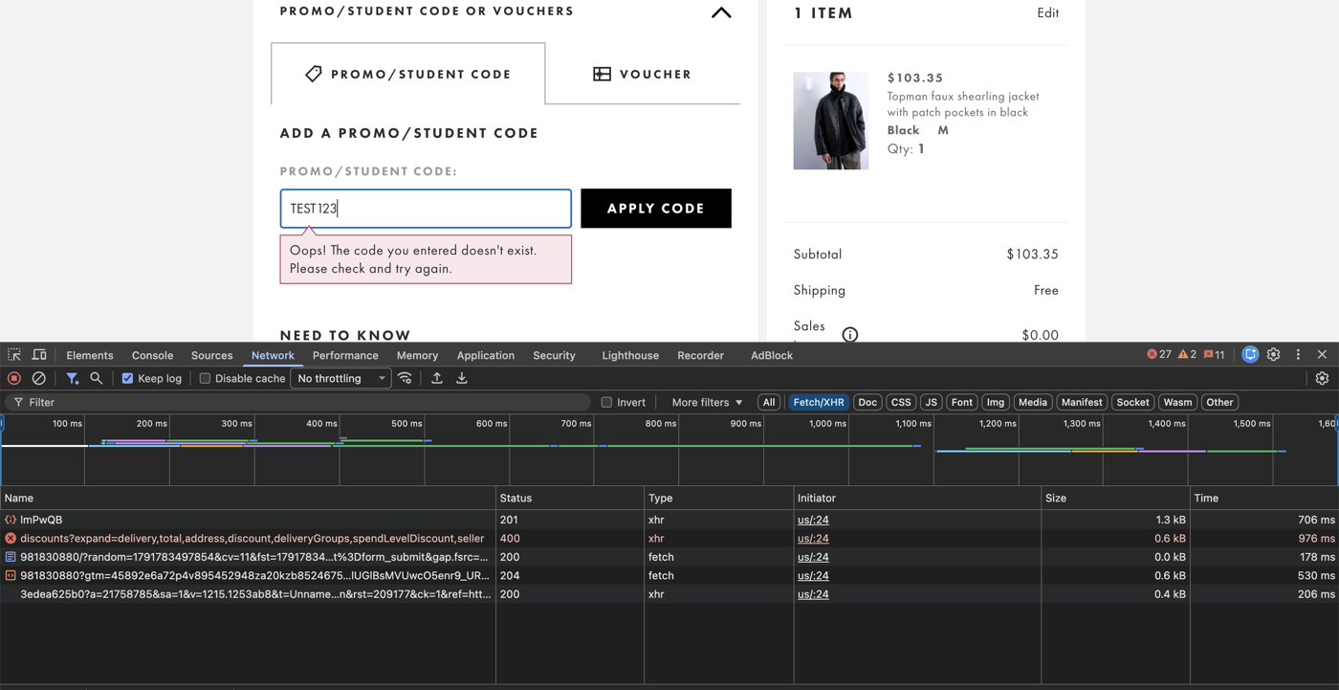
Sübut 06: 12.10.2026 09:38 — Müqayisə: TEST123 → eyni sorğu 400, ekranda düzgün mesaj "Oops! The code you entered doesn't exist."

